Listas y leyendas
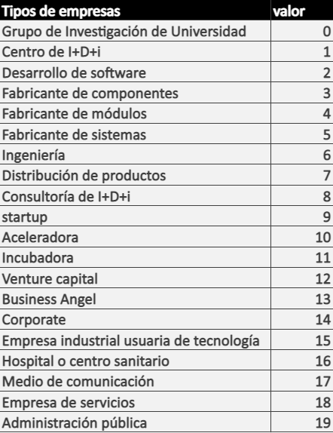
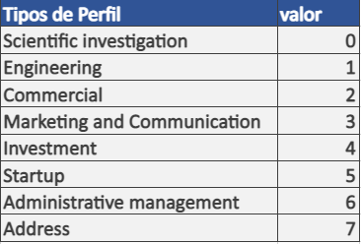
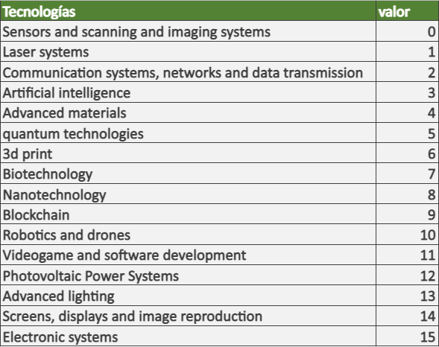
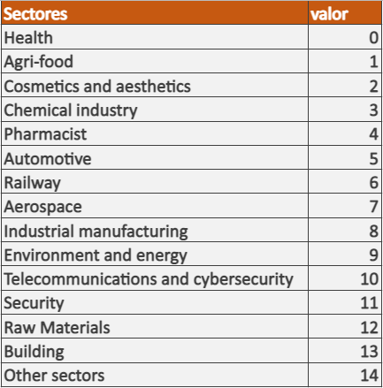
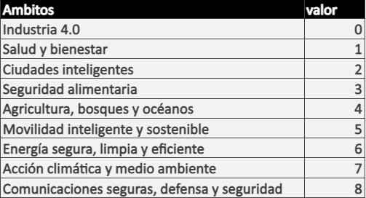
Tipos de empresas | valor | Tipos de Perfil | valor | Tecnologías | valor | Sectores | valor | Ambitos | valor
Grupo de Investigación de Universidad | 0 | Scientific investigation | 0 | Sensors and scanning and imaging systems | 0 | Health | 0 | Industria 4.0 | 0
Centro de I+D+i | 1 | Engineering | 1 | Laser systems | 1 | Agri-food | 1 | Salud y bienestar | 1
Desarrollo de software | 2 | Commercial | 2 | Communication systems, networks and data transmission | 2 | Cosmetics and aesthetics | 2 | Ciudades inteligentes | 2
Fabricante de componentes | 3 | Marketing and Communication | 3 | Artificial intelligence | 3 | Chemical industry | 3 | Seguridad alimentaria | 3
Fabricante de módulos | 4 | Investment | 4 | Advanced materials | 4 | Pharmacist | 4 | Agricultura, bosques y océanos | 4
Fabricante de sistemas | 5 | Startup | 5 | quantum technologies | 5 | Automotive | 5 | Movilidad inteligente y sostenible | 5
Ingeniería | 6 | Administrative management | 6 | 3d print | 6 | Railway | 6 | Energía segura, limpia y eficiente | 6
Distribución de productos | 7 | Address | 7 | Biotechnology | 7 | Aerospace | 7 | Acción climática y medio ambiente | 7
Consultoría de I+D+i | 8 |  |  | Nanotechnology | 8 | Industrial manufacturing | 8 | Comunicaciones seguras, defensa y seguridad | 8
startup | 9 |  |  | Blockchain | 9 | Environment and energy | 9
Aceleradora | 10 |  |  | Robotics and drones | 10 | Telecommunications and cybersecurity | 10
Incubadora | 11 |  |  | Videogame and software development | 11 | Security | 11
Venture capital | 12 |  |  | Photovoltaic Power Systems | 12 | Raw Materials | 12
Business Angel | 13 |  |  | Advanced lighting | 13 | Building | 13
Corporate | 14 |  |  | Screens, displays and image reproduction | 14 | Other sectors | 14
Empresa industrial usuaria de tecnología | 15 |  |  | Electronic systems | 15
Hospital o centro sanitario | 16
Medio de comunicación | 17
Empresa de servicios | 18
Administración pública | 19

